Hoja1
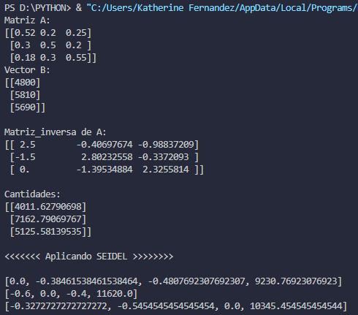
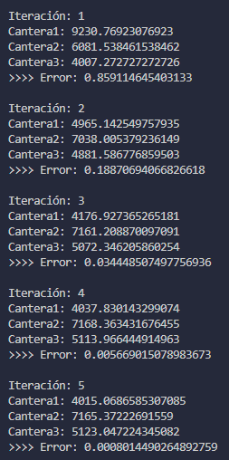
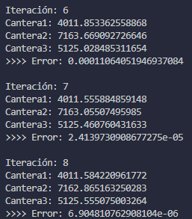
 | cantera 1 | cantera 2 | cantera 3
arena | 0.52 | 0.2 | 0.25 | = | 4800 | (arena)
grano fino | 0.3 | 0.5 | 0.2 | = | 5810 | (grano fino)
grano grueso | 0.18 | 0.3 | 0.55 | = | 5690 | (grano grueso)

inversa | 2.5 | -0.40697674419 | -0.98837209302 |  | 4011.627907 | (cantera 1)
 | -1.5 | 2.8023255814 | -0.33720930233 |  | 7162.7906977 | (cantera 2)
 | -1.2909570054E-16 | -1.3953488372 | 2.3255813953 |  | 5125.5813953 | (cantera 3)

 | analizar la convergencia del metodo en el sistema de ecuaciones

 | aii > sumatoria de los aij

 | abs(0,52) > abs(0,2) + abs(0,25)
 | abs(0,5) > abs(0,3) + abs(0,2)
 | abs(0,55) > abs(0,18) + abs(0,3)

 | conclusión: el sistema converge porque la diagonal es predominante

 | 2.Despejar los elementos de la diagonal |  |  | x= M x + c
 | x1 | x2 | x3 |  | c |  | x1 | x2 | x3 |  | x1 | x2 | x3
 | 0.52 | 0.2 | 0.25 | = | 4800 |  | 0.52 |  |  | = |  | -0.2 | -0.25 | 4800
 | 0.3 | 0.5 | 0.2 | = | 5810 |  |  | 0.5 |  | = | -0.3 |  | -0.2 | 5810
 | 0.18 | 0.3 | 0.55 | = | 5690 |  |  |  | 0.55 | = | -0.18 | -0.3 |  | 5690

M | x1 | x2 | x3 | c
cantera 1 | 0 | -0.38461538462 | -0.48076923077 | 9230.7692308 |  | x1= -1/5 x2 - 2/5 x3 + 6/5
cantera 2 | -0.6 | 0 | -0.4 | 11620 |  | x2= -2/6 x1 - 3/6 x3 + 3/6
cantera 3 | -0.32727272727 | -0.54545454545 | 0 | 10345.454545 |  | x3= 4/8 x1 - 2/8 x2 + 4/8

 | 3. encontrar el alfa = indicador de convergencia
 |  |  |  |  |  |  |  | REFERENCIA:
alfa1 | 0.86538461538 |  |  |  |  |  |  | Se necesita:
alfa 2 | 1 |  | si alfa <= 1 el sistema converge |  |  |  |  | 4011.62791 | (cantera 1)
alfa 3 | 0.87272727273 |  | si alfa > 1 converge o lentamente o no converge |  |  |  |  | 7162.7907 | (cantera 2)
maximo | 1 |  |  |  |  |  |  | 5125.5814 | (cantera 3)

 | 4. Iterar
 | 0 | 1 | 2 | 3 | 4 | 5 | 6 | 7 | 8 | 9 | 10 | 11 | 12 | 13 | 14 | 15 | 16 | 17
cantera 1 | 0 | 9230.7692308 | 4965.1425498 | 4176.9273653 | 4037.8301433 | 4015.0686585 | 4011.8533626 | 4011.5558849 | 4011.584221 | 4011.6119204 | 4011.6229294 | 4011.6264772 | 4011.6275157 | 4011.6278033 | 4011.6278801 | 4011.6279001 | 4011.6279053 | 4011.6279066
cantera 2 | 0 | 6081.5384615 | 7038.0053792 | 7161.2088701 | 7168.3634317 | 7165.3722269 | 7163.6690927 | 7163.055075 | 7162.8651633 | 7162.8108178 | 7162.7959813 | 7162.7920567 | 7162.7910418 | 7162.7907837 | 7162.790719 | 7162.7907029 | 7162.790699 | 7162.790698
cantera 3 | 0 | 4007.2727273 | 4881.5867769 | 5072.3462059 | 5113.9664449 | 5123.0472243 | 5125.0284853 | 5125.4607604 | 5125.555075 | 5125.5756527 | 5125.5801424 | 5125.581122 | 5125.5813357 | 5125.5813823 | 5125.5813925 | 5125.5813947 | 5125.5813952 | 5125.5813953

 | 5. Error relativo: |  | tol= | 0.00001
e1 | 9230.7692308 | 4265.626681 | 788.21518449 | 139.09722197 | 22.761484768 | 3.2152959718 | 0.29747769972 | 0.028336102624 | 0.027699421164 | 0.011008971327 | 0.0035478330556 | 0.0010385055148 | 0.00028760598616 | 7.6832619925E-05 | 2.0013223548E-05 | 5.1164624892E-06 | 1.2893824533E-06
e2 | 6081.5384615 | 956.4669177 | 123.20349086 | 7.1545615794 | 2.9912047609 | 1.7031341889 | 0.6140177668 | 0.18991170957 | 0.054345481351 | 0.014836472684 | 0.0039245739908 | 0.001014930398 | 0.00025805313817 | 6.4751837272E-05 | 1.6077518922E-05 | 3.9577862481E-06 | 9.6735584521E-07
e3 | 4007.2727273 | 874.31404959 | 190.759429 | 41.620239055 | 9.0807794301 | 1.9812609666 | 0.43227511998 | 0.094314571631 | 0.02057772472 | 0.0044896853924 | 0.00097956772242 | 0.00021372386709 | 4.6630661927E-05 | 1.0173963346E-05 | 2.2197727958E-06 | 4.8431411415E-07 | 1.0566873243E-07
max ei | 9230.7692308 | 4265.626681 | 788.21518449 | 139.09722197 | 22.761484768 | 3.2152959718 | 0.6140177668 | 0.18991170957 | 0.054345481351 | 0.014836472684 | 0.0039245739908 | 0.0010385055148 | 0.00028760598616 | 7.6832619925E-05 | 2.0013223548E-05 | 5.1164624892E-06 | 1.2893824533E-06

 | 5. Error absoluto: |  | tol= | 0.00001
e1 | 1 | 0.8591146454 | 0.18870694067 | 0.034448507498 | 0.005669015079 | 0.00080144902649 | 7.4155192713E-05 | 7.0635691695E-06 | 6.9048107629E-06 | 2.7442687214E-06 | 8.8438768558E-07 | 2.5887386371E-07 | 7.1693088258E-08 | 1.9152479298E-08 | 4.9888035595E-09 | 1.2754080413E-09 | 3.2141127824E-10
e2 | 1 | 0.13590028228 | 0.017204286748 | 0.00099807461599 | 0.00041745280861 | 0.00023774607215 | 8.5720095737E-05 | 2.6513372127E-05 | 7.5871725129E-06 | 2.0713242039E-06 | 5.4791119996E-07 | 1.4169482149E-07 | 3.6026898727E-08 | 9.0400292026E-09 | 2.244588679E-09 | 5.5254807999E-10 | 1.3505292644E-10
e3 | 1 | 0.17910447761 | 0.037607730478 | 0.008138543634 | 0.0017725347889 | 0.00038658535699 | 8.433878244E-05 | 1.8400850298E-05 | 4.0147148563E-06 | 8.7593701935E-07 | 1.9111349506E-07 | 4.1697488166E-08 | 9.0976337022E-09 | 1.9849384035E-09 | 4.3307726965E-10 | 9.4489595775E-11 | 2.061595052E-11
max ei | 1 | 0.8591146454 | 0.18870694067 | 0.034448507498 | 0.005669015079 | 0.00080144902649 | 8.5720095737E-05 | 2.6513372127E-05 | 7.5871725129E-06 | 2.7442687214E-06 | 8.8438768558E-07 | 2.5887386371E-07 | 7.1693088258E-08 | 1.9152479298E-08 | 4.9888035595E-09 | 1.2754080413E-09 | 3.2141127824E-10

